Thanh
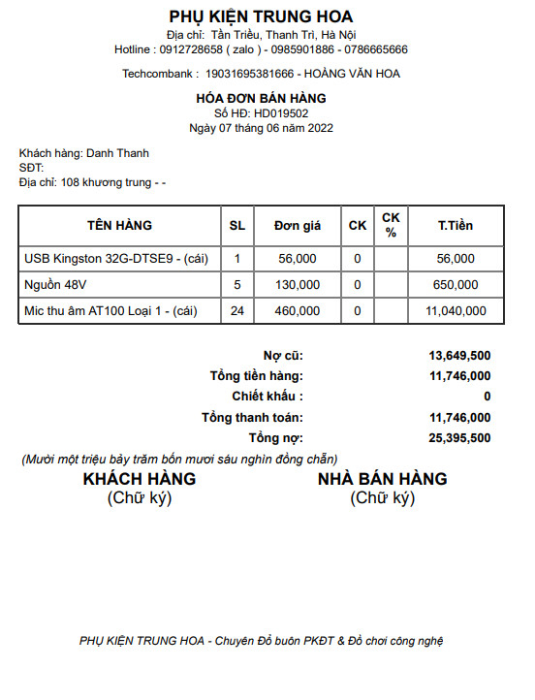
PHỤ KIỆN ANH VŨ (Pk Avu)
Địa chỉ: Tân Triều, Thanh Trì, Hà Nội
Hotline: 0904650963 (zalo)
Techcombank: 19029722654012 - NGUYỄN DANH THANH

HOÁ ĐƠN BÁN HÀNG |  |  |  |  |  | 2022-06-14
Số HĐ: Avu 0206119 |  |  |  |  |  | 14
Ngày 14 tháng 6 năm 2022
Khách hàng: | Nhật Minh
SĐT
Địa chỉ:

STT | TÊN HÀNG | SL | Đơn giá | T. Tiền | Ghi chú
1 | Tai cese | 10 | 177,000 | 1,770,000
2 | Loa KM7 | 5 | 120,000 | 15,000
3
4
5
6
7
8
9
10

 |  | Nợ cũ:
 |  | Tổng tiền hàng: |  | 1,785,000 ₫
 |  | Chiết khấu: | 0% | 0 ₫
 |  | Tổng thanh toán: |  | 1,785,000 ₫
 |  | Tổng nợ: |  | 1,785,000 ₫

KHÁCH HÀNG |  |  | NHÀ BÁN HÀNG
(Chữ ký) |  |  | (Chữ ký)

